M1-1
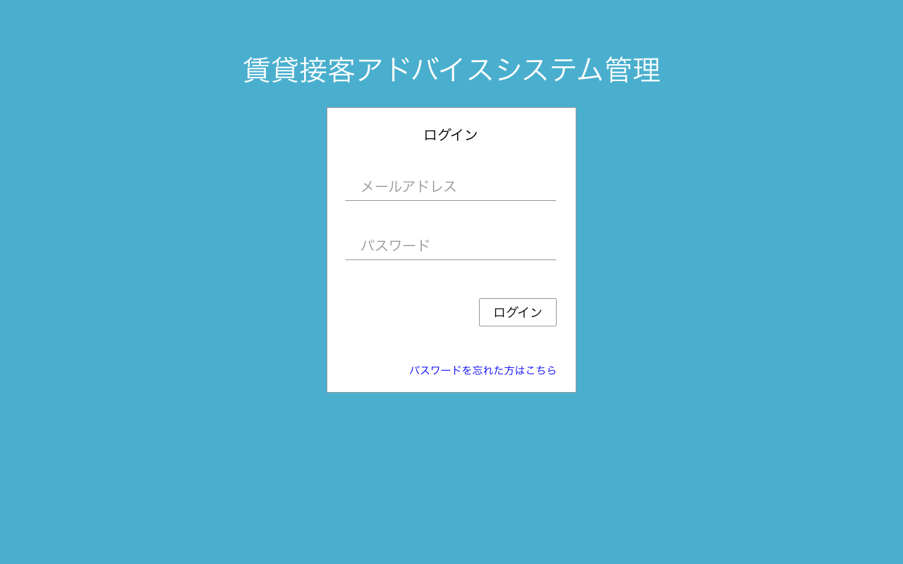

・メールアドレス or
・ログインID
でログイン可

M1-3
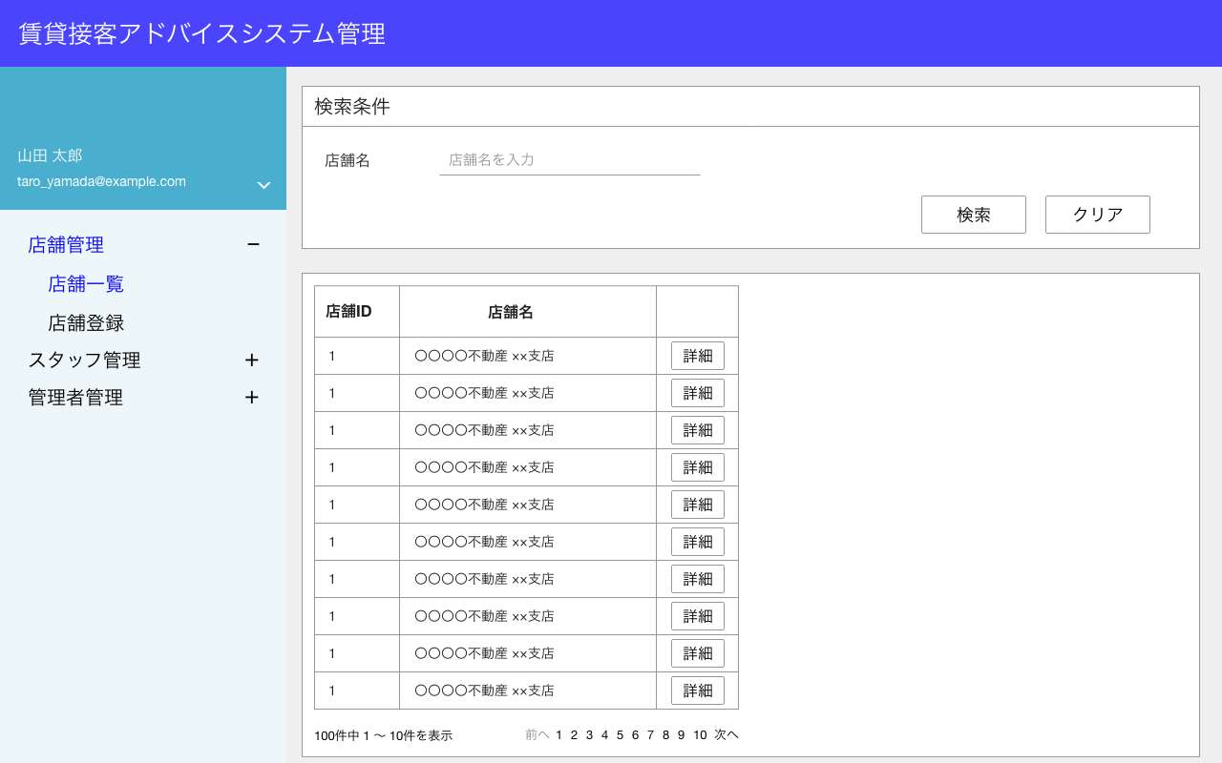

1
2

表示項目なし

表示項目
No | 項目名 | テーブル名 | カラム名
1 | 管理者名 | administrators | last_name
 |  | administrators | first_name
2 | メールアドレス | administrators | email

M2-1
部分一致

M2-2表示
検索条件に合致する論理削除されていないデータを抽出
論理削除されていない
is_deleted = 0
1
2

M2-3表示

表示件数：10件
でページネーションする。

検索項目
 | 項目名 |  | 検索方法
 | 店舗名 |  | 部分一致

表示項目
No | 項目名 | テーブル名 |  | カラム名
1 | 店舗ID | stores |  | id
2 | 店舗名 | stores |  | store_name

M2-2
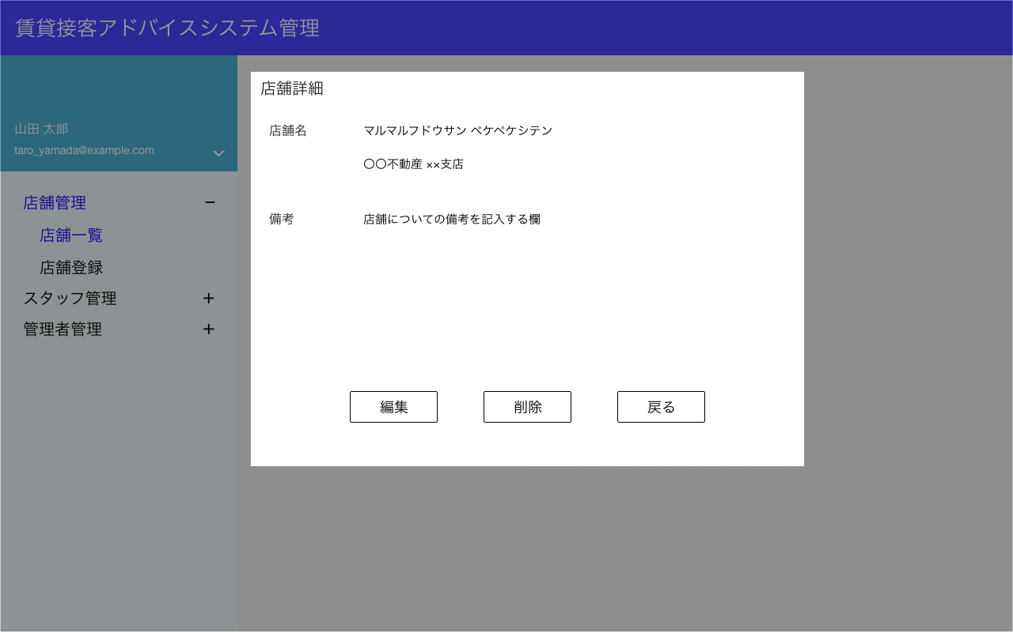

モーダルで表示
1
2

3

M2-4表示
M2-7表示
M2-2表示

表示項目
No | 項目名 | テーブル名 | カラム名
1 | 店舗名称（カナ） | stores | store_name_kana
2 | 店舗名 | stores | store_name
3 | 備考 | stores | note

M2-3
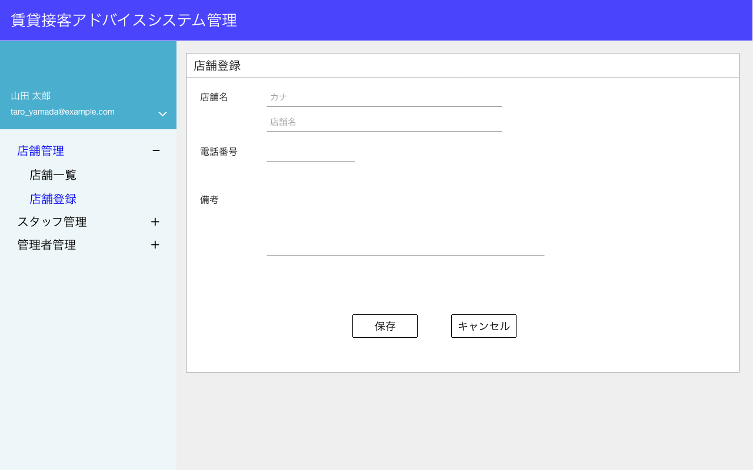
新規登録なので、表示するデータはない

1
2

3

データはDBに保存しない

M2-5表示
M2-1表示

登録項目
No | 項目名 | テーブル名 | カラム名
1 | 店舗名称（カナ） | stores | store_name_kana
2 | 店舗名 | stores | store_name
3 | 備考 | stores | note

M2-4


モーダル表示

1

2

3
データはDBに保存しない

M2-5表示
M2-1表示

項目
No | 項目名 | テーブル名 | カラム名
1 | 店舗名称（カナ） | stores | store_name_kana
2 | 店舗名 | stores | store_name
3 | 備考 | stores | note

M2-5
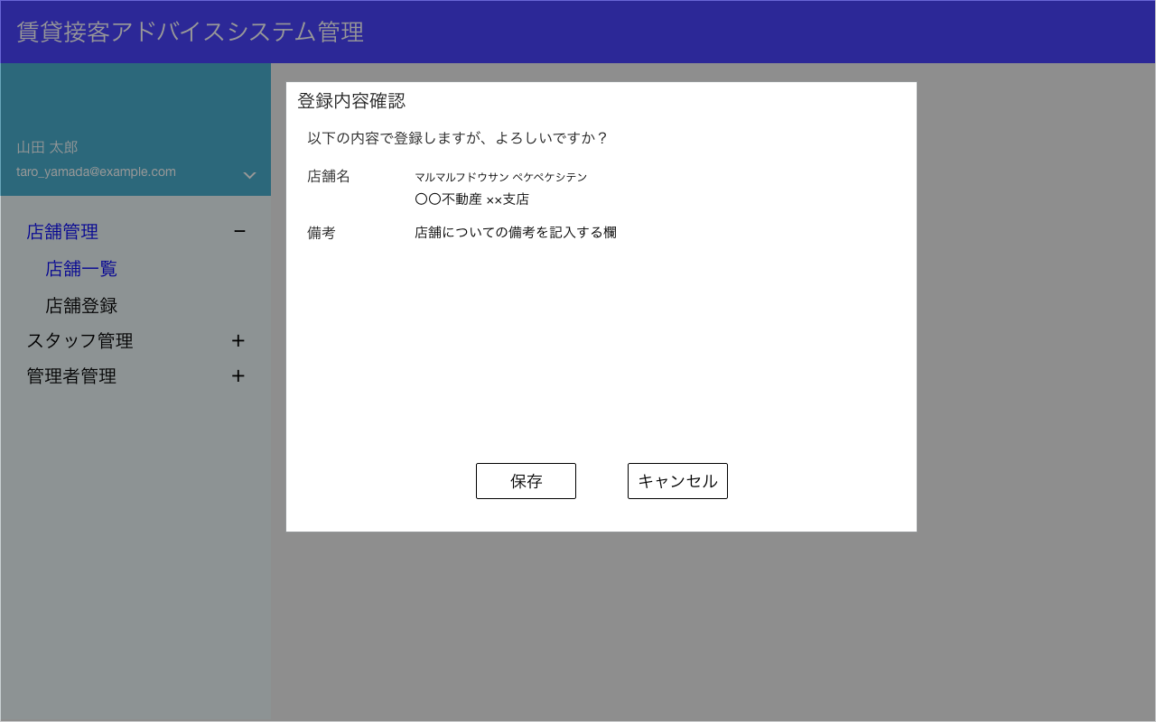
モーダル表示

1
2
3

押下でデータをDBに登録する。

戻る

M2-6表示
M2-3 or M2-4表示

項目
No | 項目名 | テーブル名 | カラム名 | 備考
1 | 店舗名称（カナ） | stores | store_name_kana | 前画面から引き継ぐ
2 | 店舗名 | stores | store_name | 前画面から引き継ぐ
3 | 備考 | stores | note | 前画面から引き継ぐ

M2-6
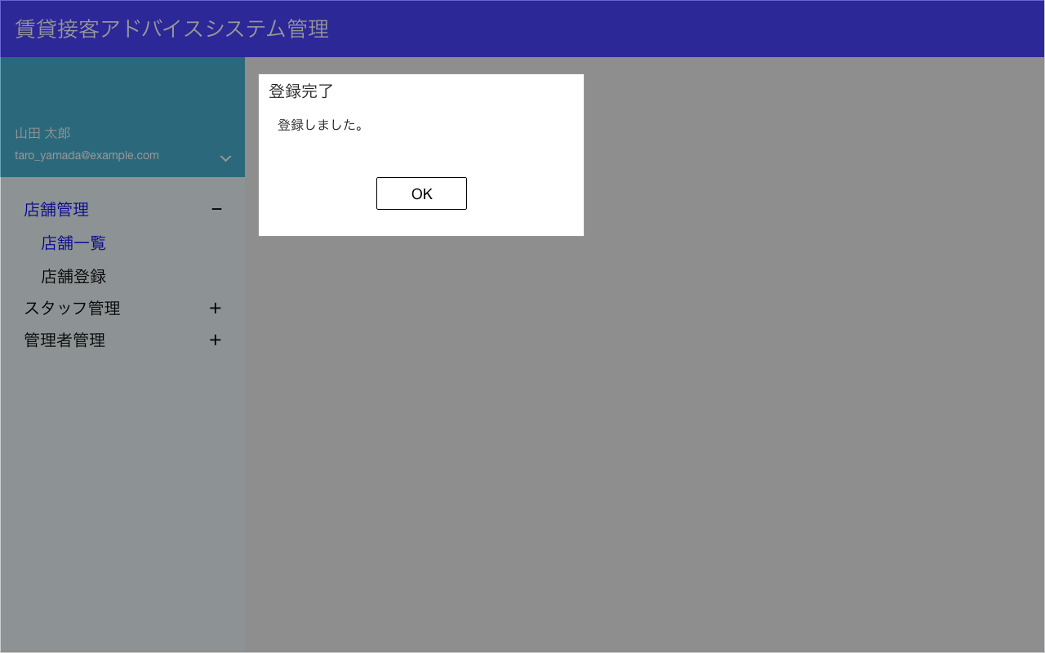

モーダル表示

M2-1表示

M2-7


モーダル表示

M2-8表示
M2-2表示
削除処理を実施。
該当のstores.idのレコードを
is_deleted=1
に変更する。

項目
No | 項目名 | テーブル名 | カラム名 | 備考
 | 削除フラグ | stores | is_deleted

M2-8


モーダル表示

M2-１表示

M3-1
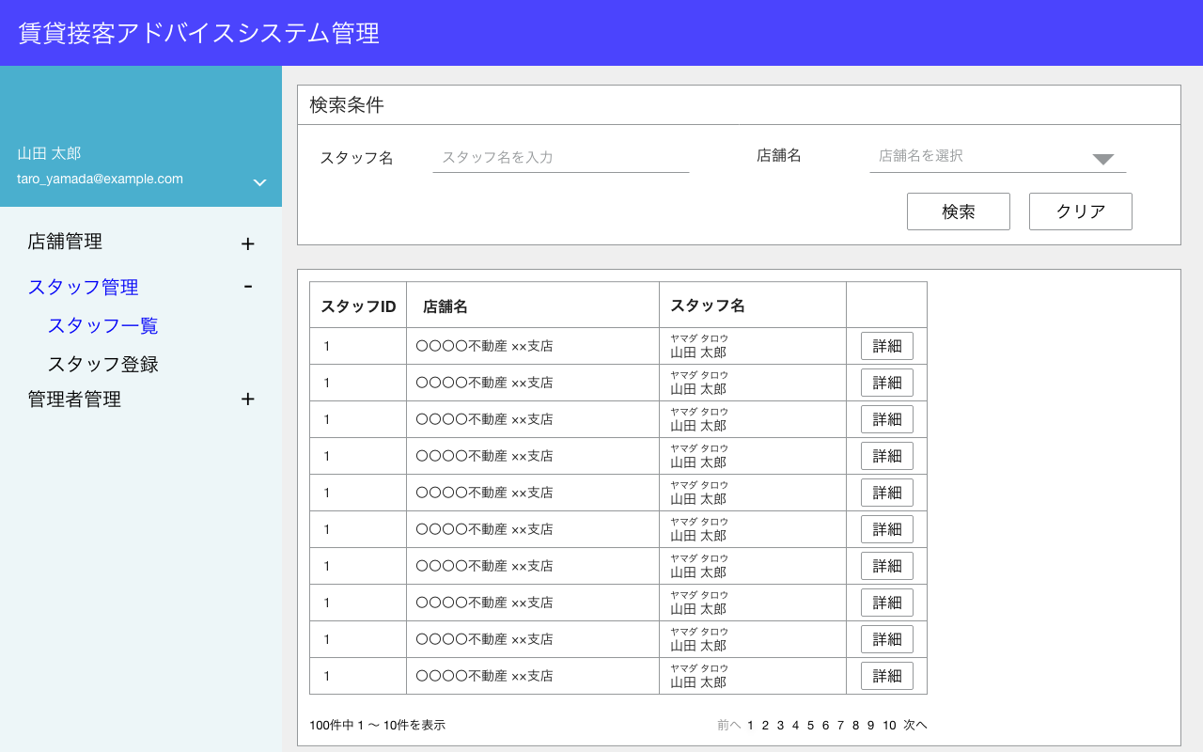
last_name
first_name
last_name_kana
first_name_kana
で部分一致

storesに登録済みで論理削除されていないデータをリストにする。
論理削除されていない
is_deleted = 0

1
2
3

M3-2表示
検索条件に合致する論理削除されていないデータを抽出
論理削除されていない
is_deleted = 0

M3-3表示

表示件数：10件
でページネーションする。

検索項目
 | 項目名 |  | 検索方法 | 入力方法
 | スタッフ名 |  | 部分一致 | テキスト
 | 店舗名 |  | 完全一致 | リストから選択

表示項目
No | 項目名 | テーブル名 |  | カラム名
1 | スタッフID | staffs |  | id
2 | 店舗名 | stores |  | store_name
3 | スタッフ名 | staffs |  | last_name
 |  | staffs |  | first_name
 |  | staffs |  | last_name_kana
 |  | staffs |  | first_name_kana

M3-2
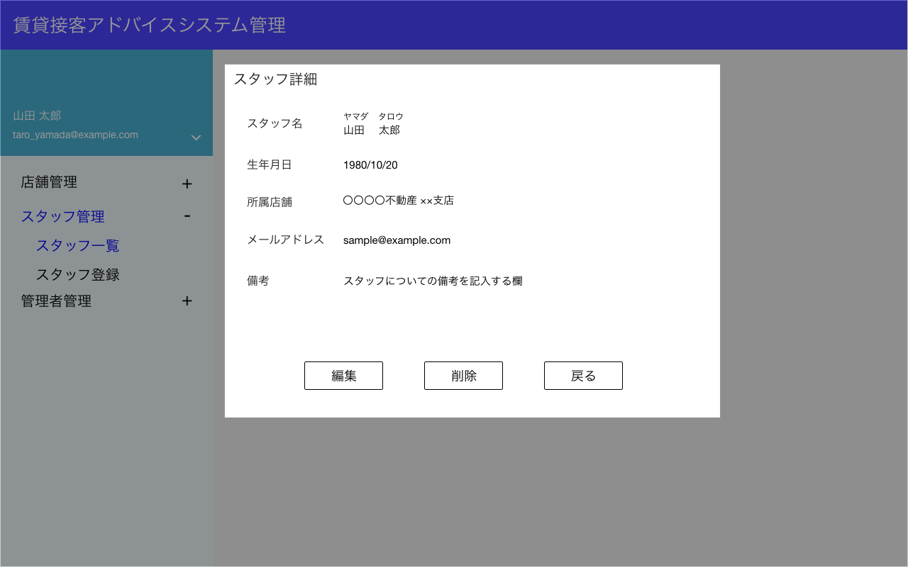

モーダル表示
1

2

3

4

5

M3-7表示
M3-4表示
M3-1表示

表示項目
No | 項目名 | テーブル名 | カラム名
1 | スタッフ名 | staffs | last_name
 |  | staffs | first_name
 |  | staffs | last_name_kana
 |  | staffs | first_name_kana
2 | 生年月日 | staffs | birthday
3 | 店舗名 | stores | store_name
4 | メールアドレス | staffs | email
5 | 備考 | staffs | note

M3-3
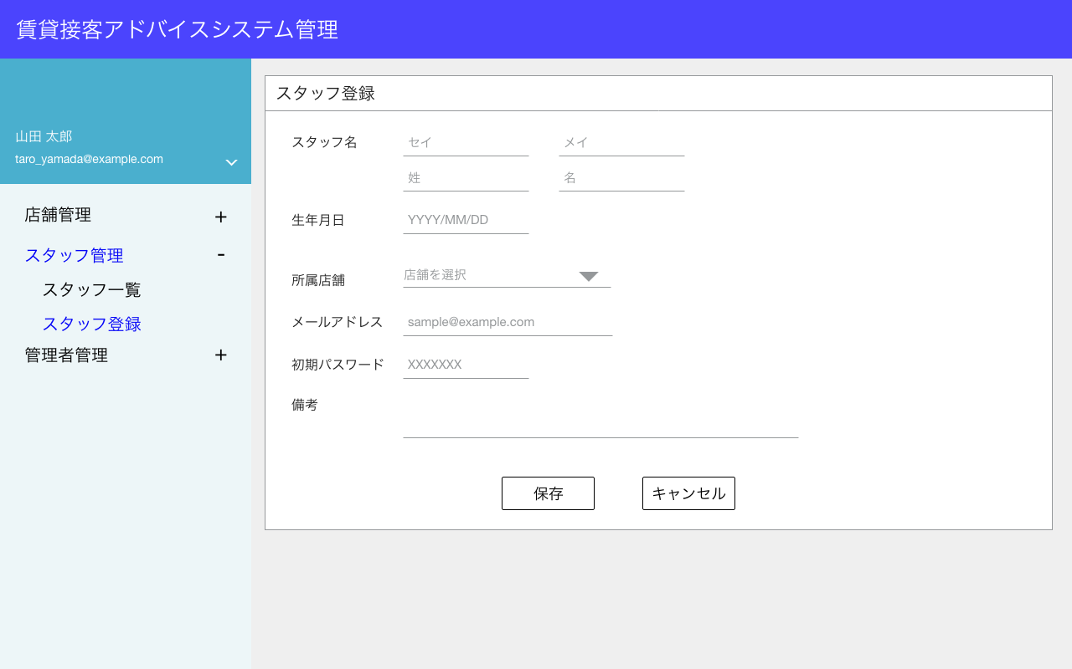
新規登録なので、表示するデータはない

1
2
3
4
storesに登録済みで論理削除されていないデータをリストにする。
論理削除されていない
is_deleted = 0

5

6

7
文字列がそのまま表示されていていい。
8

9

M3-5表示
M3-1表示

項目
No | 項目名 | テーブル名 | カラム名 | 備考
1 | スタッフ名・姓（カナ） | staffs | last_name_kana
2 | スタッフ名・名（カナ） | staffs | first_name_kana
3 | スタッフ名・姓 | staffs | last_name
4 | スタッフ名・名 | staffs | first_name
5 | 生年月日 | staffs | birthday
6 | 店舗名 | staffs | store_id
7 | メールアドレス | staffs | email
8 | 初期パスワード | staffs | password | 暗号化したものを登録する。
9 | 備考 | staffs | note

 |  | staffs | login_id | "S"+staffs.idを0埋めして5桁にしたもの
 |  |  |  | staffs.id=11の場合、"S00011"を登録する。

M3-4


1
2
storesに登録済みで論理削除されていないデータをリストにする。
論理削除されていない
is_deleted = 0
3
4

5

6

7
編集時はパスワードは設定しないので、表示しない。
8

M3-5表示
M3-1表示

項目
No | 項目名 | テーブル名 | カラム名 | 備考
1 | スタッフ名・姓（カナ） | staffs | last_name
2 | スタッフ名・名（カナ） | staffs | first_name
3 | スタッフ名・姓 | staffs | last_name_kana
4 | スタッフ名・名 | staffs | first_name_kana
5 | 生年月日 | staffs | birthday
6 | 店舗名 | staffs | store_id
7 | メールアドレス | staffs | email
8 | 備考 | staffs | note

M3-5
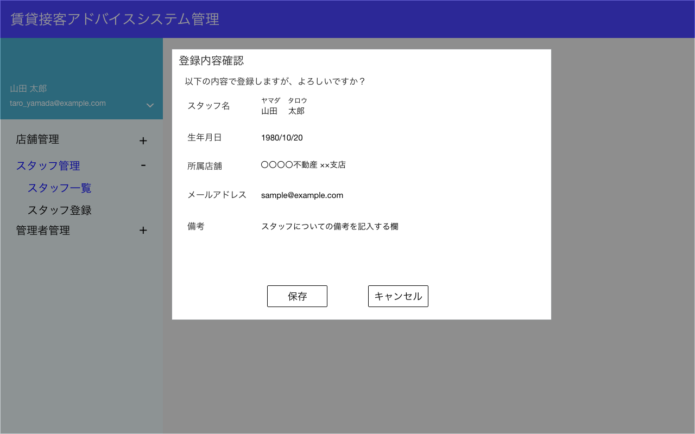

モーダル表示

1
新規登録時は初期パスワードの項目を表示する。
2

3

4

5
登録 or 更新処理を実施する。
画面項目以外にも登録内容があるので、下のフローを参照。

M3-6表示
M3-3 or M3-4表示

項目
No | 項目名 | テーブル名 | カラム名 | 設定値 | 備考
1 | スタッフ名 | staffs | last_name_kana | 画面の値
 |  | staffs | first_name_kana | 画面の値
 |  | staffs | last_name | 画面の値
 |  | staffs | first_name | 画面の値
2 | 生年月日 | staffs | birthday | 画面の値
3 | 店舗名 | staffs | store_id | 画面の値
4 | メールアドレス | staffs | email | 画面の値
5 | 備考 | staffs | note | 画面の値
 |  | staffs | password | 画面の値を暗号化したもの | 新規作成時のみ
 |  | staffs | login_id | "S"+staffs.idを0埋めして5桁にしたもの | 新規作成時のみ
 |  |  |  | staffs.id=11の場合、"S00011"を登録する。

 | ユーザーID | diagnoses | user_id | 該当のstaffs.id
 | ユーザー種別 | diagnoses | user_type | 2
 | ISD診断結果（3分類） | diagnoses | type_3_diagnosis | APIで取得したtype_3
 | ISD診断結果（12分類） | diagnoses | type_12_diagnosis | APIで取得したtype_12
 | ISD診断結果（意思12分類） | diagnoses | type_12_intent_diagnosis | APIで取得したtype_12_intent
 | ISD診断結果（表面12分類） | diagnoses | type_12_surface_diagnosis | APIで取得したtype_12_surface
 | ISD診断結果（60分類） | diagnoses | type_60_diagnosis | APIで取得したtype_60

 |  |  |  |  |  | int
 |  |  |  |  |  | tinyint
 |  |  |  |  |  | int
 |  |  |  |  |  | int
 |  |  |  |  |  | int
 |  |  |  |  |  | int
 |  |  |  |  |  | int

M3-6
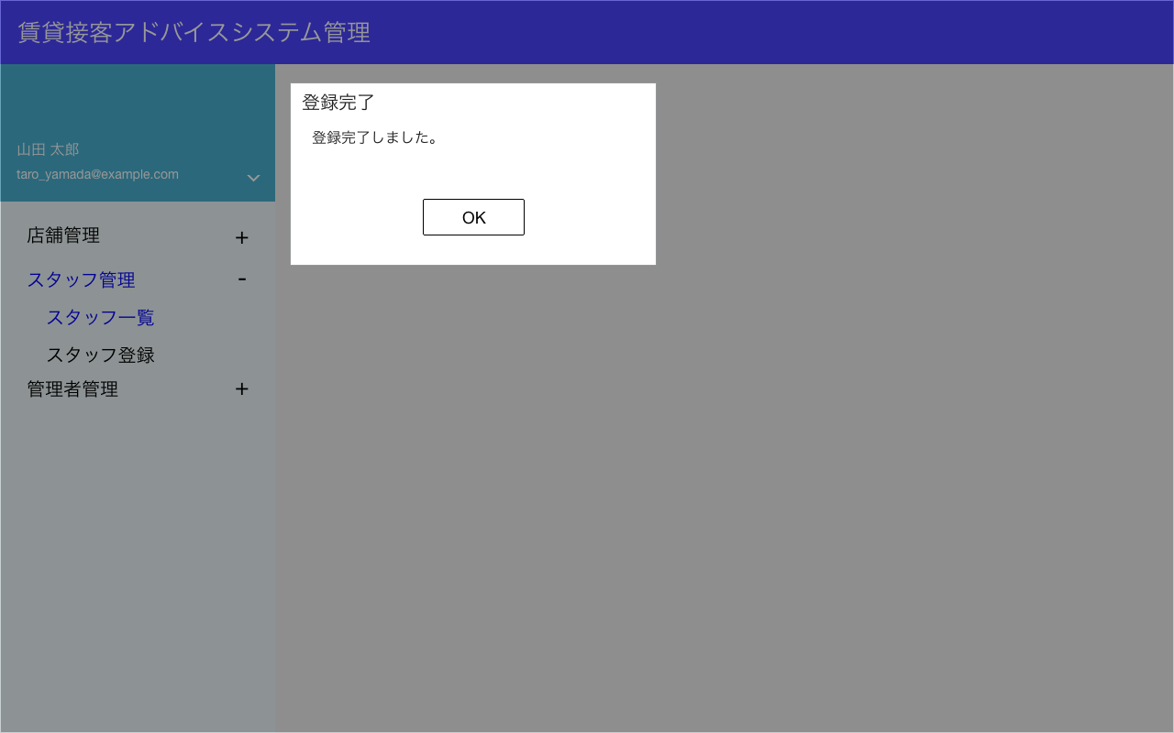

モーダル表示

M3-1表示

M3-7
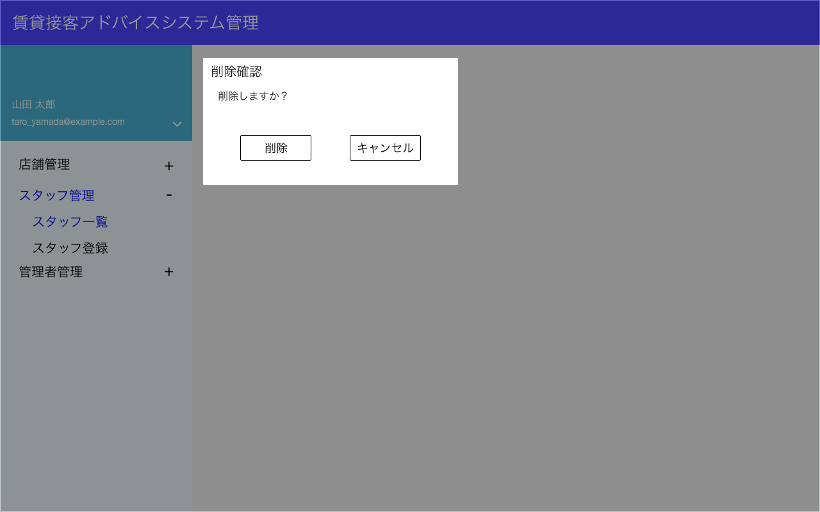

モーダル表示

M3-8表示
M3-2表示
削除処理を実施。
該当のstaffs.id,のレコードを
is_deleted=1
に変更する。

項目
No | 項目名 | テーブル名 | カラム名 | 設置値 | 備考
 | 削除フラグ | stores | is_deleted | 1
 | 削除フラグ | diagnoses | is_deleted | 1

M3-8


モーダル表示

M3-１表示

M4-1
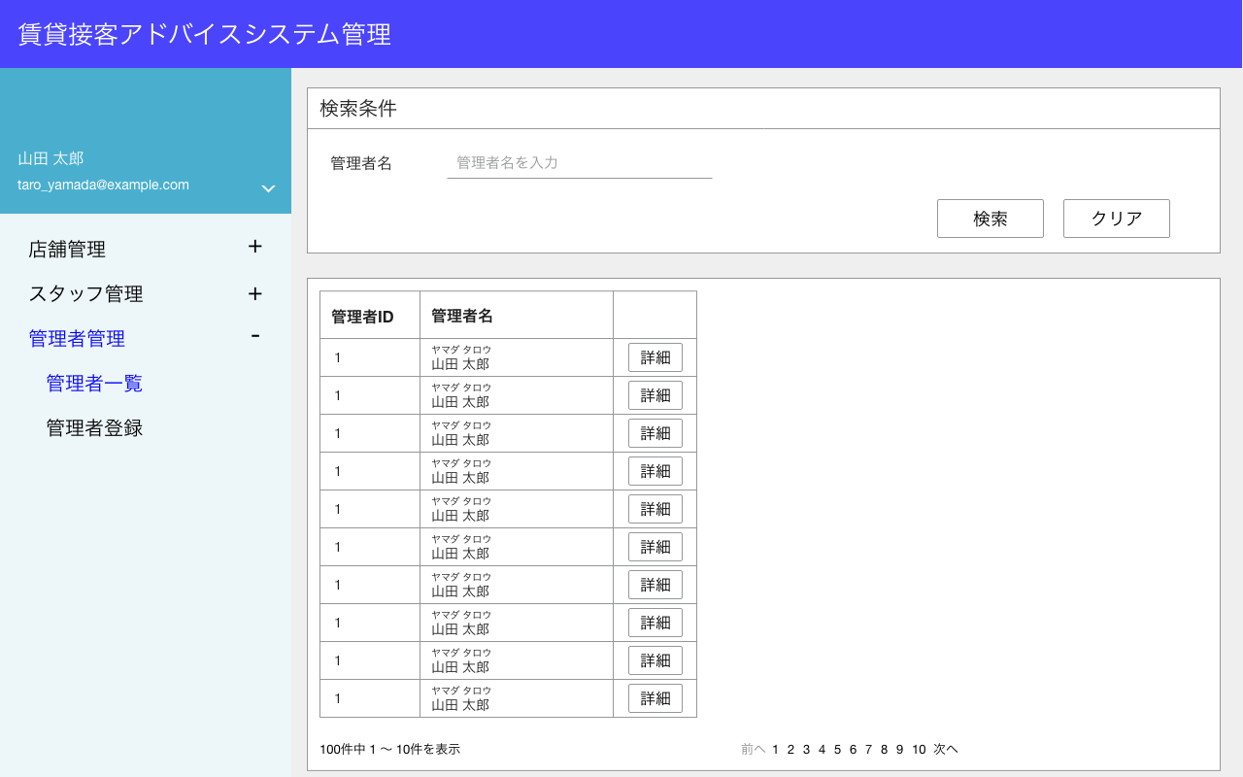
last_name
first_name
last_name_kana
first_name_kana
で部分一致

administratorsに登録済みで論理削除されていないデータをリストにする。
論理削除されていない
is_deleted = 0

1
2

M4-2表示
検索条件に合致する論理削除されていないデータを抽出
論理削除されていない
is_deleted = 0

M4-3表示

表示件数：10件
でページネーションする。

検索項目
 | 項目名 |  | 検索方法 | 入力方法
 | 管理者名 |  | 部分一致 | テキスト

表示項目
No | 項目名 | テーブル名 |  | カラム名
1 | 管理者ID | administrators |  | id
2 | 管理者名 | administrators |  | last_name
 |  | administrators |  | first_name
 |  | administrators |  | last_name_kana
 |  | administrators |  | first_name_kana

M4-2


モーダル表示

1

2

3

M4-4表示
M4-7表示
M4-1表示

表示項目
No | 項目名 | テーブル名 | カラム名
1 | 管理者名 | administrators | last_name_kana
 |  | administrators | first_name_kana
 |  | administrators | last_name
 |  | administrators | first_name
2 | メールアドレス | administrators | email
3 | 備考 | administrators | note

M4-3
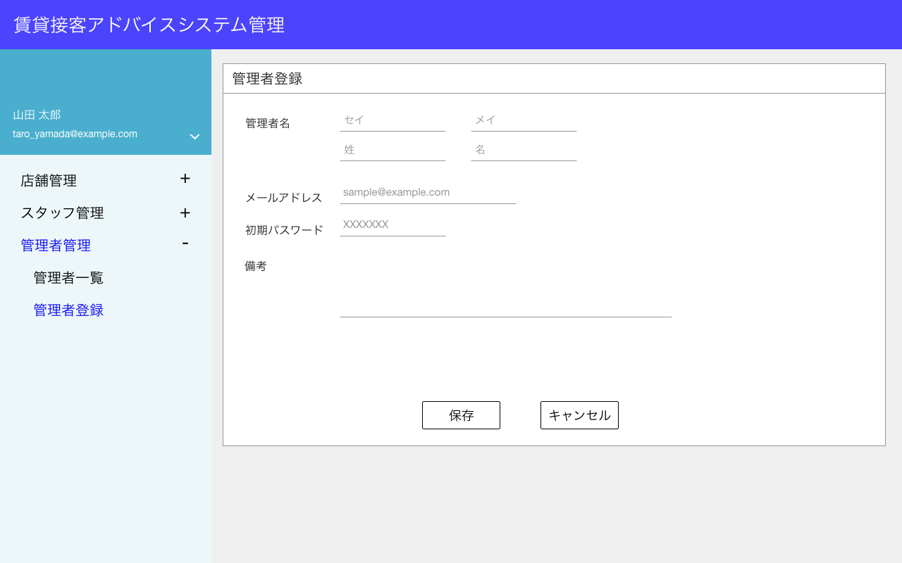
新規登録なので、表示するデータはない

1
2
3
4

5

6

7
パスワードは文字列がそのまま表示されていていい。

M4-5表示
M4-1表示

項目
No | 項目名 | テーブル名 | カラム名 | 備考
1 | 管理者名・姓（カナ） | administrators | last_name_kana
2 | 管理者名・名（カナ） | administrators | first_name_kana
3 | 管理者名・姓 | administrators | last_name
4 | 管理者名・名 | administrators | first_name
5 | メールアドレス | administrators | email
6 | 初期パスワード | administrators | password | 暗号化したものを登録する。
7 | 備考 | administrators | note

 |  | administrators | login_id | "M"+administrators.idを0埋めして5桁にしたもの
 |  |  |  | administrators.id=11の場合、"M00011"を登録する。

M4-4
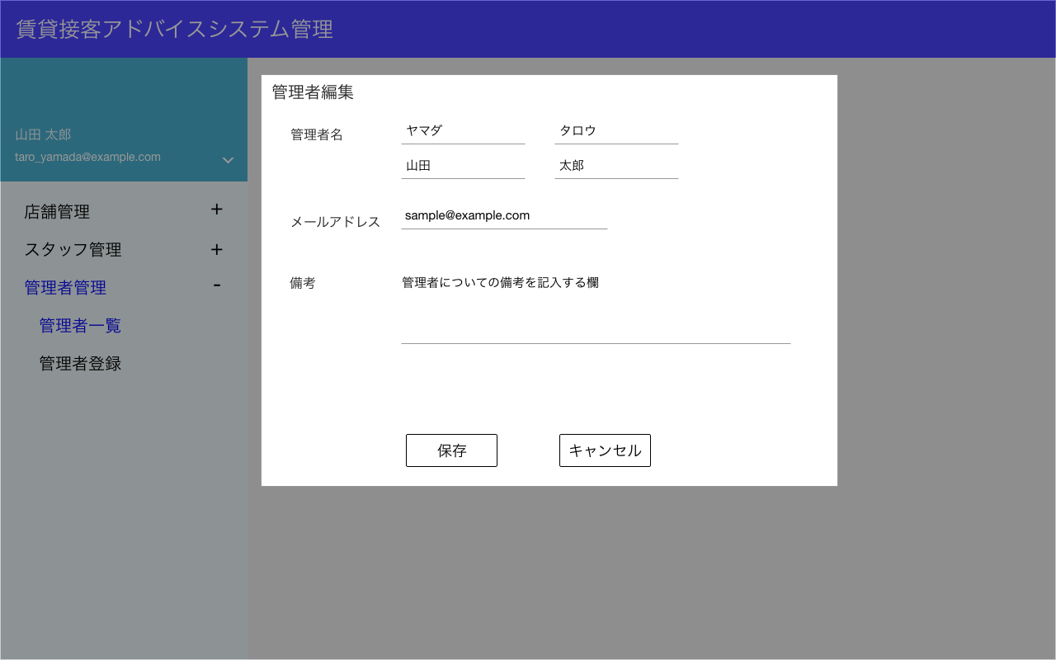

1
2

3
4

5
編集時はパスワードは設定しないので、表示しない。

6

M4-5表示
M4-1表示

項目
No | 項目名 | テーブル名 | カラム名 | 備考
1 | 管理者名・姓（カナ） | administrators | last_name_kana
2 | 管理者名・名（カナ） | administrators | first_name_kana
3 | 管理者名・姓 | administrators | last_name
4 | 管理者名・名 | administrators | first_name
5 | メールアドレス | administrators | email
6 | 備考 | administrators | note

M4-5
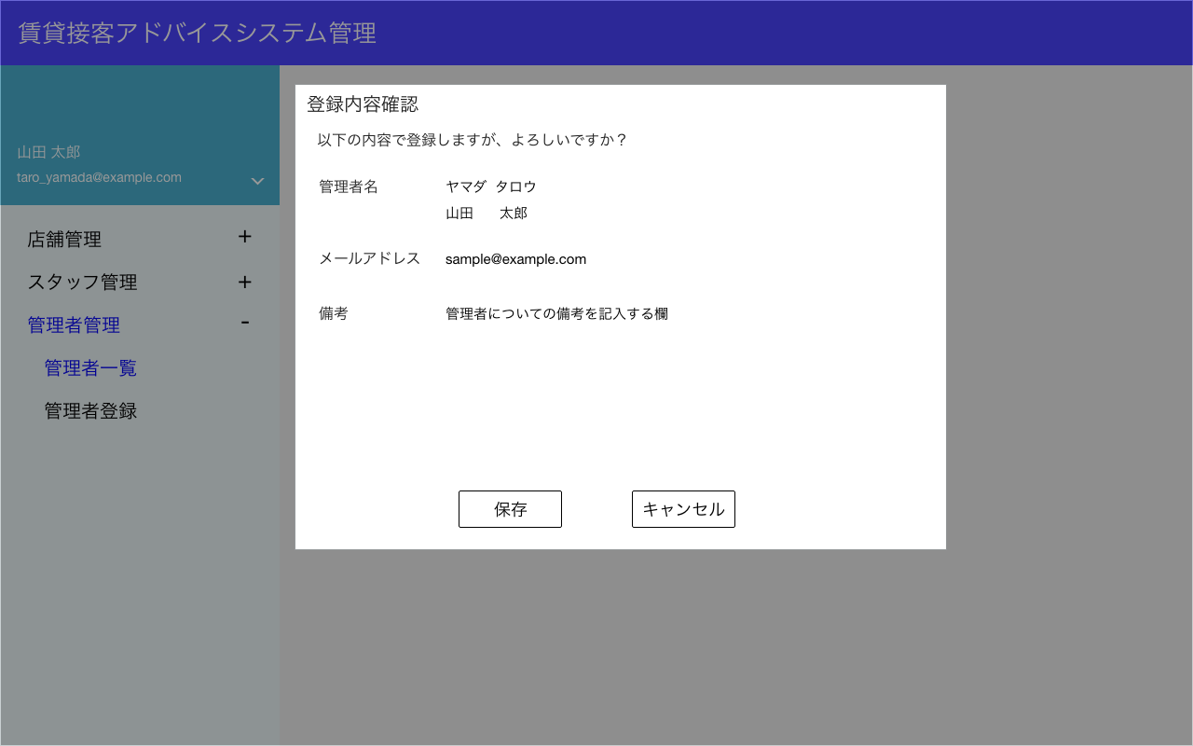

モーダル表示

1
新規登録時は初期パスワードの項目を表示する。
2

3

登録 or 更新処理を実施する。

M4-6表示
M4-3 or M4-4表示

項目
No | 項目名 | テーブル名 | カラム名 | 設定値 | 備考
1 | 管理者名・姓（カナ） | administrators | last_name_kana | 画面の値
2 | 管理者名・名（カナ） | administrators | first_name_kana | 画面の値
3 | 管理者名・姓 | administrators | last_name | 画面の値
4 | 管理者名・名 | administrators | first_name | 画面の値
5 | メールアドレス | administrators | email | 画面の値
6 | 備考 | administrators | note | 画面の値

 | 初期パスワード | administrators | password | 画面の値を暗号化したもの | 新規作成時のみ
 | ログインID | administrators | login_id | "M"+administrators.idを0埋めして5桁にしたもの | 新規作成時のみ
 |  |  |  | administrators.id=11の場合、"M00011"を登録する。

M4-6
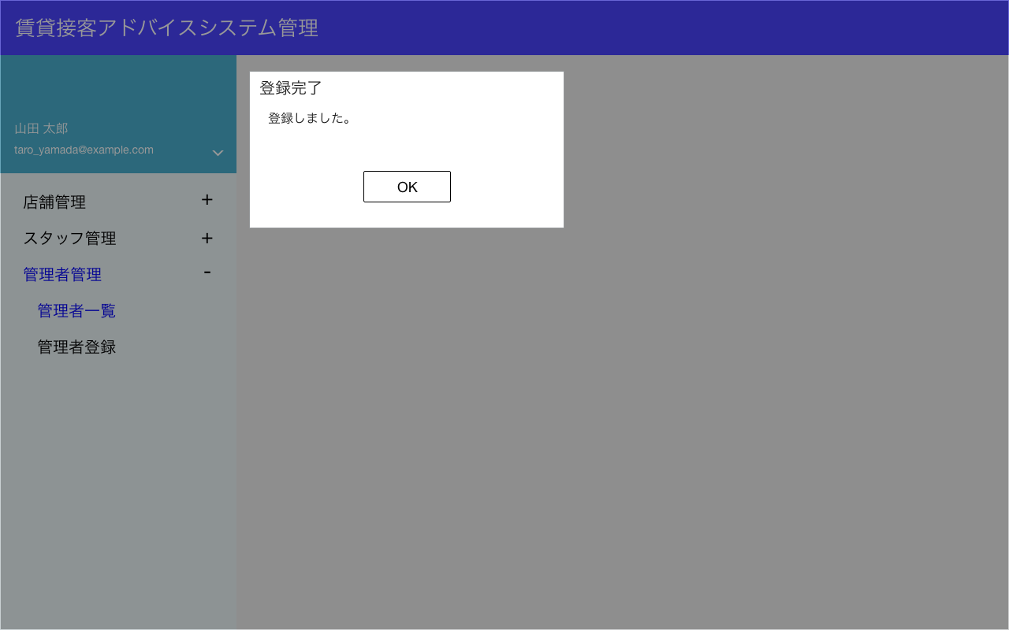

モーダル表示

M4-1表示

M4-7


モーダル表示

M4-8表示
M4-2表示
削除処理を実施。
該当のadministrators.idのレコードを
is_deleted=1
に変更する。

M4-8


モーダル表示

M4-１表示

項目
No | 項目名 | テーブル名 | カラム名 | 設置値 | 備考
 | 削除フラグ | administrators | is_deleted | 1

